Blad1
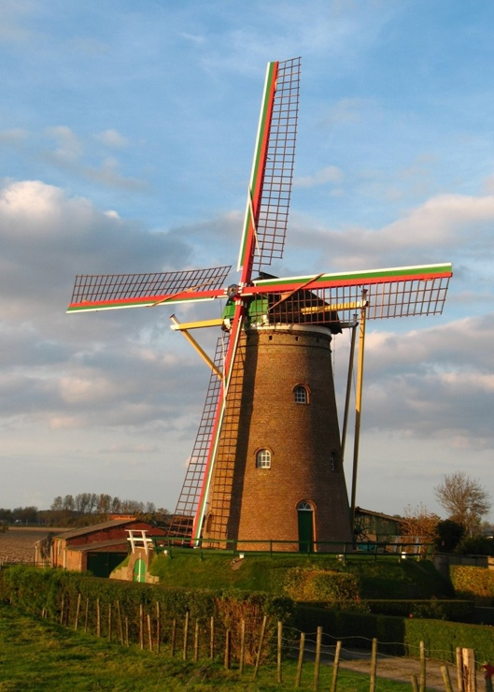

ANBI
Stichting Behoud Zuidzandse Molen

Baten en Lasten Molen Zuidzande
 | Rekening | Rekening | Rekening | Rekening | Rekening
 | 2023 | 2022 | 2021 | 2020 | 2019
BATEN
ING kassaldo 01/01/JJJJ | € 4,925 | € 170 | € 2,734 | € 26,281
Diverse stortingen Mevr. D. Koch (voor 2019 incl. kassaldo 01/01/2019) |  | € 4,720 | € 24,300 | € 89,500 | € 97,500
Storting La Compagnie Zeelandaise BV |  | € 12,000 | € 5,000
Giften particulieren | € 240 | € 180 | € 180 | € 120 | € 4,040
Restauratiesubsidies:
Subsidie TBI fundatie |  |  | € 25,000
Provincie Zeeland |  |  |  |  | € 236,390
NRF |  |  |  |  | € 27,000
PBF |  |  |  |  | € 10,000
HM |  |  |  |  | € 29,500
Gemeente Sluis: jaarlijkse onderhoudssubsidie | € 3,202 | € 6,404 |  | € 3,202 | € 3,202
Gemeente Sluis: draaipremie |  |  |  | € 545
Provincie Zeeland: draaipremie | € 131 | € 260 |  | € 100
Totaal baten | € 8,498 | € 23,734 | € 57,214 | € 119,748 | € 407,632

LASTEN
Aflossing lening Mevr. D. Koch |  |  | € 25,000.00
Aannemer LAB |  | € 9,213.00 | € 12,100.00 | € 49,905.00 | € 202,833
Molenmaker |  | € 2,207.00 |  | € 39,121.00 | € 157,482
Notaris |  |  |  |  | € 1,097
Accountant |  | € 2,178.00 | € 6,050.00
Electra |  |  |  | € 5,274.00 | € 3,809
Architect |  | € 1,101.00 | € 220.00 | € 9,102.00 | € 7,186
Gemeente Sluis |  |  |  |  | € 6,510
Hovenier |  | € 171.00 | € 8,993.00 | € 9,822.00
Mabelis mechanisatie | € 213.00
Brandpreventie | € 1,469.00
Exploitatiekosten | € 1,951.00 | € 2,441.00 | € 2,895.00 | € 2,817.00 | € 2,000
Verzekering | € 1,500.00 | € 1,498.00 | € 1,786.00 | € 973.00 | € 434
Totaal lasten | € 5,133 | € 18,809 | € 57,044 | € 117,014 | € 381,351

Resultaat | € 3,365 | € 4,925 | € 170 | € 2,734 | € 26,281

Te voorziene last voor 2024: de staart zal worden geschilderd in 2024

Stichting Behoud Zuidzandse Molen
Opgericht 11 oktober 2018 (kocht in maart 2019 de molen te Zuidzande aan)
Rijksmonument ID | 31549
ANBI (RSIN-nummer) | 859254410
KvK-nummer | 72834943
Bankrekening | NL09 INGB 0008608220

